Feuil1
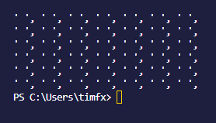
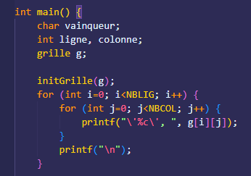
Fonctions / Procédure | Le cas à tester | Résultat attendu | Résultat obtenu
initGrille | grille non initialisée | grille initialisée

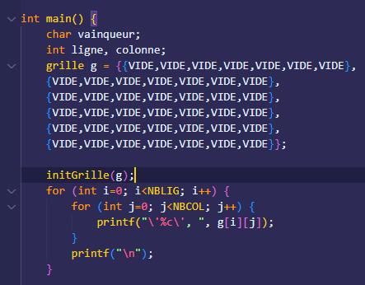
 | grille déjà initialisée | grille initialisée

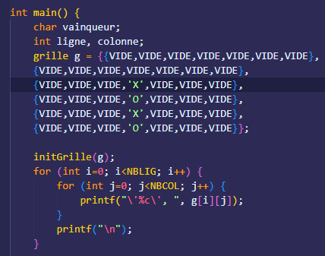
 | grille déjà initialisée avec des jetons | grille initialisée

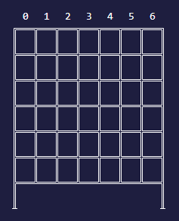
afficher | grille vide | grille affichée sans pion

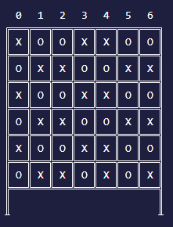
 | grille pleine | grille affichée 42 pions

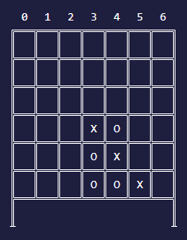
 | grille partiellement remplie | grille affichée

grillePleine | grille non pleine | False (affiche 0)

 | grille pleine | True (affiche 1)

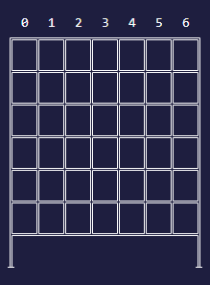
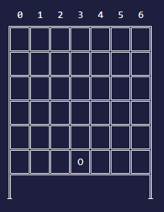
jouer | on joue dans une colonne non pleine | ligne et colonne conforme

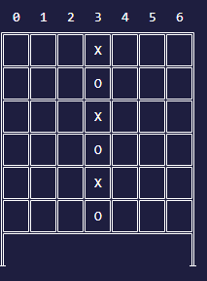
 | on joue dans une colonne plein | invite à choisir une autre colonne

choisirColonne | caractère saisi non valide | redemande la saisie

 | colonne entre 2 et 7 et saisie de 'q' | pion déplacé vers la gauche

 | colonne entre 1 et 6 et saisie de 'd' | pion déplacé vers la droite

 | colonne = 0 et saisie de 'q' | rien

 | colonne de départ = 7 et saisie de 'd' | rien

 | colonne valide et saisie de espace | retourne n° de la colonne

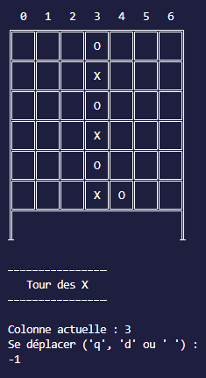
trouverLigne | colonne pleine | -1

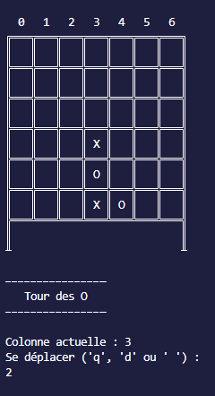
 | colonne non pleine

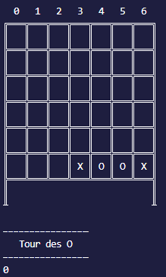
estVainqueur | pas 4 pions identiques alignés | False (affiche 0)

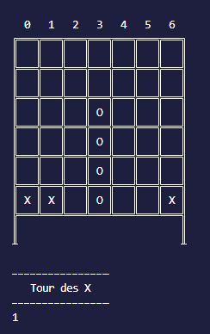
 | colonne d'au moins 4 pions | True (affiche 1)

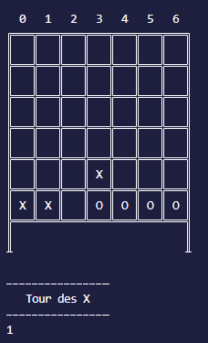
 | ligne d'au moins 4 pions | True (affiche 1)

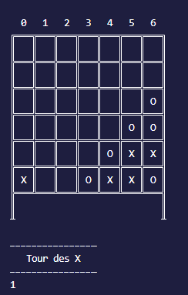
 | diagonale descendant d'au moins 4 pions | True (affiche 1)

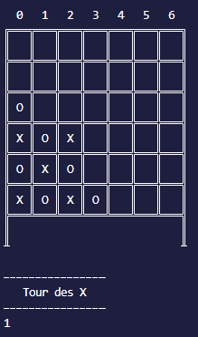
 | diagonale descendant d'au moins 4 pions | True (affiche 1)

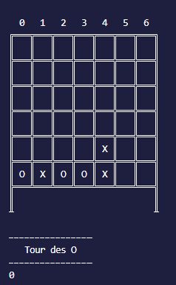
 | ligne d'au moins 4 pions interrompue | False (affiche 0)

finDePartie | pion en entrée = PION_A | affiche "O vainqueur"

 | pion en entrée = PION_B | affiche "X vainqueur"

 | pion en entrée = PION_VIDE | affiche "match NUL"

